เกณฑ์การประเมิน
เกณฑ์การวิเคราะห์ FEED และ Intervention
กลุ่ม | NI-R8 | Cash R8 | EBITDA R8 | Intervention
เสี่ยง | 4 - 5 | <0.5 / >0.5 | (+) | เฝ้าระวัง
 |  |  | (-) | FIT
 | 6 - 7 | >0.5 | (+) | เฝ้าระวัง
 |  |  | (-) | FIT
วิกฤต 6 | 6 | <0.5 | (+) / (-) | FIT + LOI
วิกฤต 7 | 7 | <0.5 | (+) / (-) | FIT + LOI
หมายเหตุ : กลุ่มเฝ้าระวังไม่จัดให้อยู่เกณฑ์ FEED -> FAT -> FIT
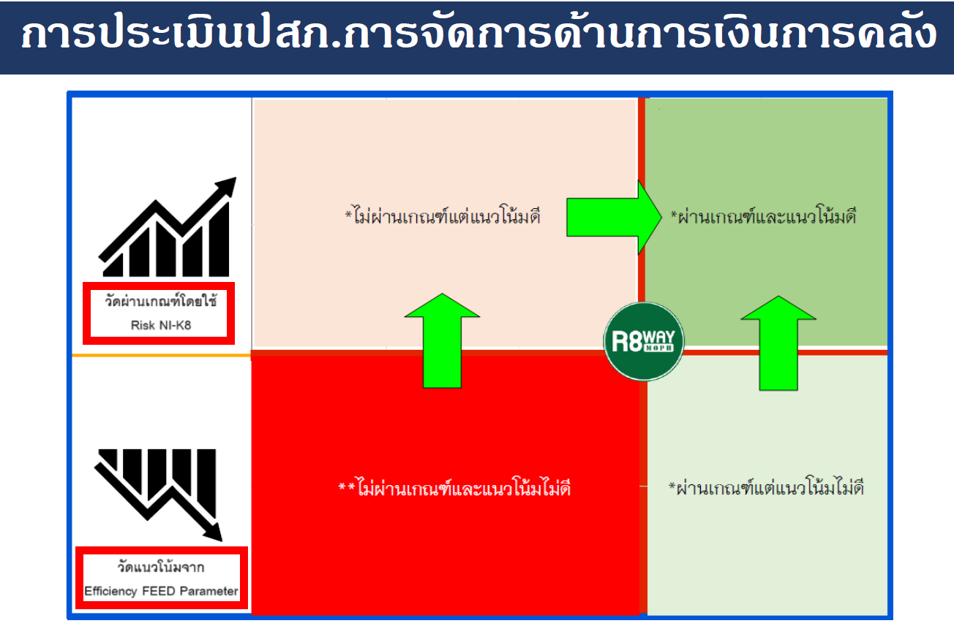

FEED Parameter R8
Screening Parameter |  | Efficiency Parameter
1. Risk NI - R8 |  | 1. อัตราครองเตียง
2. Cash Ratio -R8 |  | 2. Adj Rw
3. EBITDA -R8 (บาท) |  | 3. Unit Cost OP
 |  | 4. Unit Cost IP
 |  | 5. Collection Peroid-UC
 |  | 6. Collection Peroid-CSMBS
 |  | 7. Inventory

การประเมิน % Efficiency Parameter (GROUP)
Productivity | Unit Cost | จัดเก็บรายได้ | Inventory | %คะแนนที่ได้
1.อัตราครองเตียง | 3.Unit Cost OP | 5.Collection Peroid-UC | 7.Inventory
(ผ่าน = 50 %) | (ผ่าน = 50 %) | (ผ่าน = 50 %) |  | ให้เอาจำนวนข้อที่ได้ หาร 7 ข้อ
2.AdjRw | 4.Unit Cost IP | 6.Collection Peroid-CMBS | (ผ่าน = 100 %) | (จะต้องผ่าน 50% ขึ้นไป)
(ผ่าน = 50 %) | (ผ่าน = 50 %) | (ผ่าน = 50 %)
100% | 100% | 100% | 100%

การประเมินกลุ่ม FEED
Risk NI - R8 | % Efficiency (% คะแนนที่ได้) |  |  | กลุ่ม FEED
ระดับ 0 - 3 | นำคะแนนที่ได้ ณ เดือนปัจจุบัน เทียบกับคะแนน ณ 30 กันยายน 2566 (เพิ่มขึ้นหรือลดลง) |  |  | ผ่านเกณฑ์ Risk Score (ระดับ 0 - 3) - แนวโน้มประสิทธิภาพดีขึ้น
 | ถ้าคะแนนเท่ากัน ให้ดูข้อมูลเพิ่มเติม ดังนี้ |  |  | ผ่านเกณฑ์ Risk Score (ระดับ 0 - 3) - แนวโน้มประสิทธิภาพลดลง
ระดับ 4 - 7 | 1.เต็ม 100% ให้จัดเป็นแนวโน้มประสิทธิภาพดีขึ้น |  |  | ไม่ผ่านเกณฑ์ Risk Score (ระดับ 4 - 7) - แนวโน้มประสิทธิภาพดีขึ้น
 | 2.ถ้าไม่เต็ม 100% ให้เอา EBITDA ณ เดือนปัจจุบัน (เฉลี่ยต่อเดือน) |  |  | ไม่ผ่านเกณฑ์ Risk Score (ระดับ 4 - 7) - แนวโน้มประสิทธิภาพลดลง
 | แล้วเปรียบเทียบกับ EBITDA ปี 2566 (เฉลี่ย 12 เดือน)
 | 2.1 ถ้า EBITDA มากขึ้น ให้จัดเป็นแนวโน้มประสิทธิภาพดีขึ้น
 | 2.2 ถ้า EBITDA น้อยลง ให้จัดเป็นแนวโน้มประสิทธิภาพลดลง

